怪物缩略图
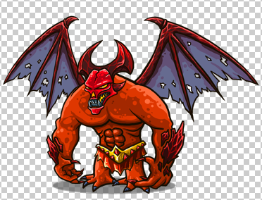
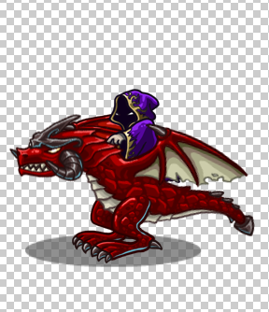
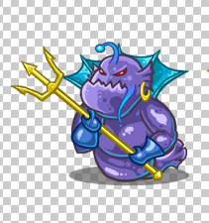
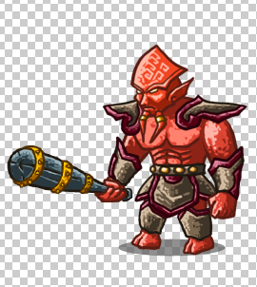


 |  | monster_boss_balrog | 巴罗格 |  |  | monster_boss_dragonoir |  |  | monster_boss_fish |  |  | monster_boss_LordJaraxxus |  |  |  | monster_boss_octopus_01
 |  |  |  |  |  | 龙骑士 |  |  |  | 海底欧巴 |  |  | 加拉克苏斯大王 |  |  | 蓝八爪
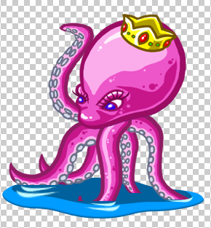


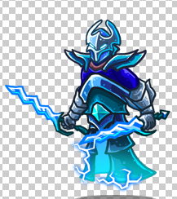
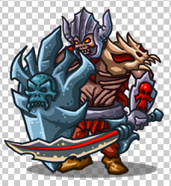



 |  |  |  |  |  |  |  |  |  | 骷髅老板海盗王 |  |  | 剃刀 |  |  |  | 骷髅管理员
 | monster_boss_octopus_02 |  |  |  | monster_boss_octopus_03 |  |  |  | monster_boss_pirate_king |  |  | monster_boss_razor |  |  |  | monster_boss_skeleton
 | 八爪女王 |  |  |  |  | 小八爪

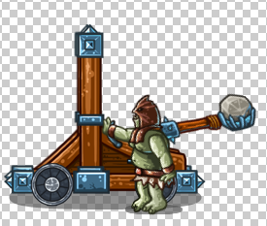

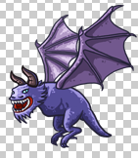
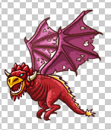

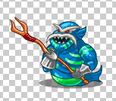

monster_boss_slime |  |  |  |  | monster_catapult |  |  |  | monster_fish_01 |  |  | monster_flying |  |  | monster_flying_01
 | 绿色太岁 |  |  |  | 抛石机 |  |  |  | 亚湾鱼人 |  |  | 飞天蓝怪兽 |  |  | 飞天红怪兽

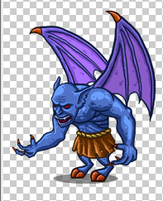

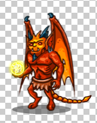
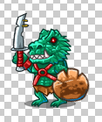
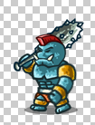
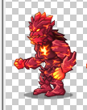
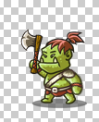

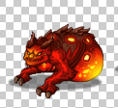
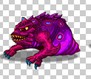

 | monster_gargoyle |  |  | monster_imp |  |  | monster_lava_01 |  | monster_lava_02 |  | monster_lava_03 |  |  | monster_lizard |  | monster_orc_01 |  |  | monster_orc_02 |  | monster_orc_03
 | 石像鬼 |  |  | 地狱精灵 |  |  | 地狱爬虫 |  | 地狱火焰人 |  | 地狱恶魔 |  |  | 凯斯特龙 |  | 绿斧人 |  |  | 盔甲斧兵 |  | 蓝锤怪

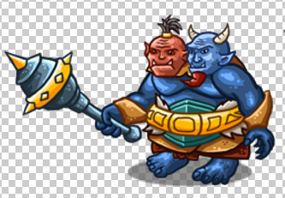
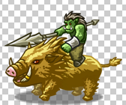
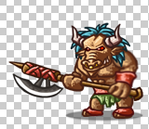
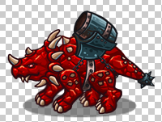
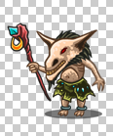
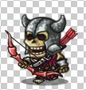

monster_orc_04 |  |  | monster_orc_05 |  |  | monster_orc_06 |  |  |  | monster_orc_magi |  |  | monster_Rhino |  |  | monster_shaman |  | monster_shaman_01 |  | monster_skeleton_01
小绿射手 |  |  | 野猪骑手 |  |  | 长斧牛头人 |  |  |  | 吉玛 |  |  | 红犀牛 |  |  | 萨满法师 |  |  | 萨满弓箭手 |  | 骷髅刀手

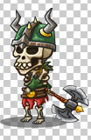
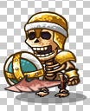



monster_skeleton_02 |  |  | monster_skeleton_03 |  |  | monster_skeleton_04 |  |  | monster_skeleton_05 |  | monster_skeleton_06 |  |  | monster_slime
黄金骷髅 |  |  | 独眼骷髅 |  |  | 海盗骷髅 |  |  | 长斧骷髅 |  | 牛角骷髅 |  |  | 小太岁

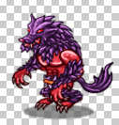
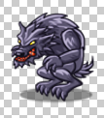
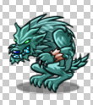
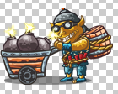

 | monster_techies |  | monster_thief_01 |  |  | monster_wolf_01 |  |  | monster_wolf_02 |  | monster_wolf_03
 | 炸弹人 |  | 亡灵贼 |  |  | 长毛灰狼 |  |  | 绿毛狼 |  | 胸肌狼

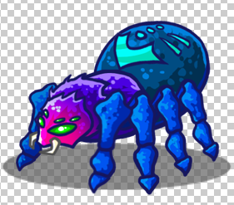

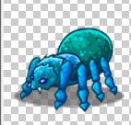

monster_spiders_01 |  | monster_spiders_02 |  |  | monster_spiders_03 |  |  | monster_spiders_04
小蜘蛛 |  |  | 疯狂蜘蛛 |  |  | 残暴蜘蛛 |  | 蜘蛛女王

